画面詳細（画面イメージ）
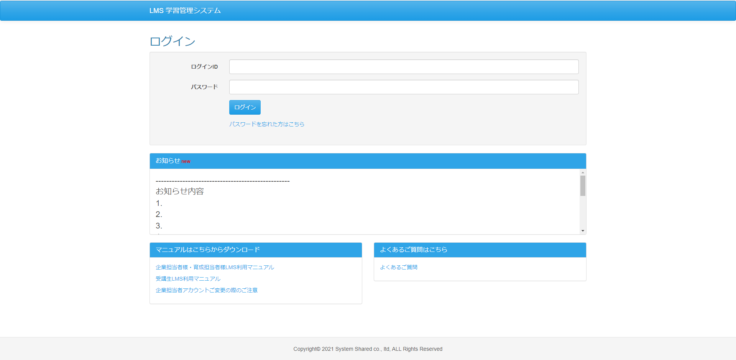
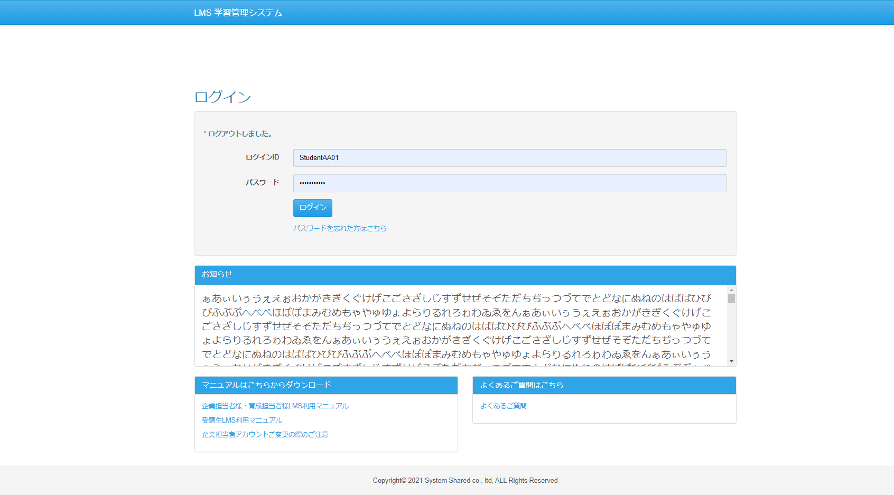
◆エビデンス（画面イメージ）
・画面モックとのレイアウト比較の試験の為、画面モック開発画面両方のエビデンスを 取得すること
No.1
（画面mock） | （開発画面）

画面詳細（画面表示項目）
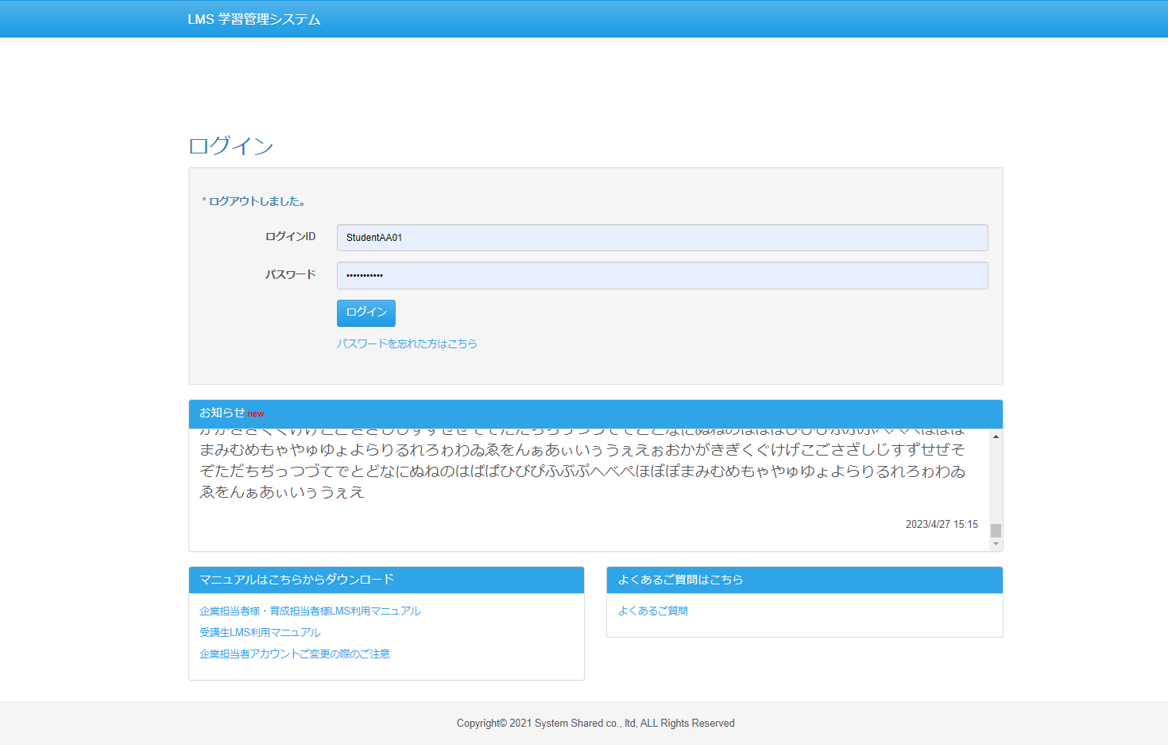
No.1-6、8、10-13

No.7、9

画面詳細（入力パラメータ）
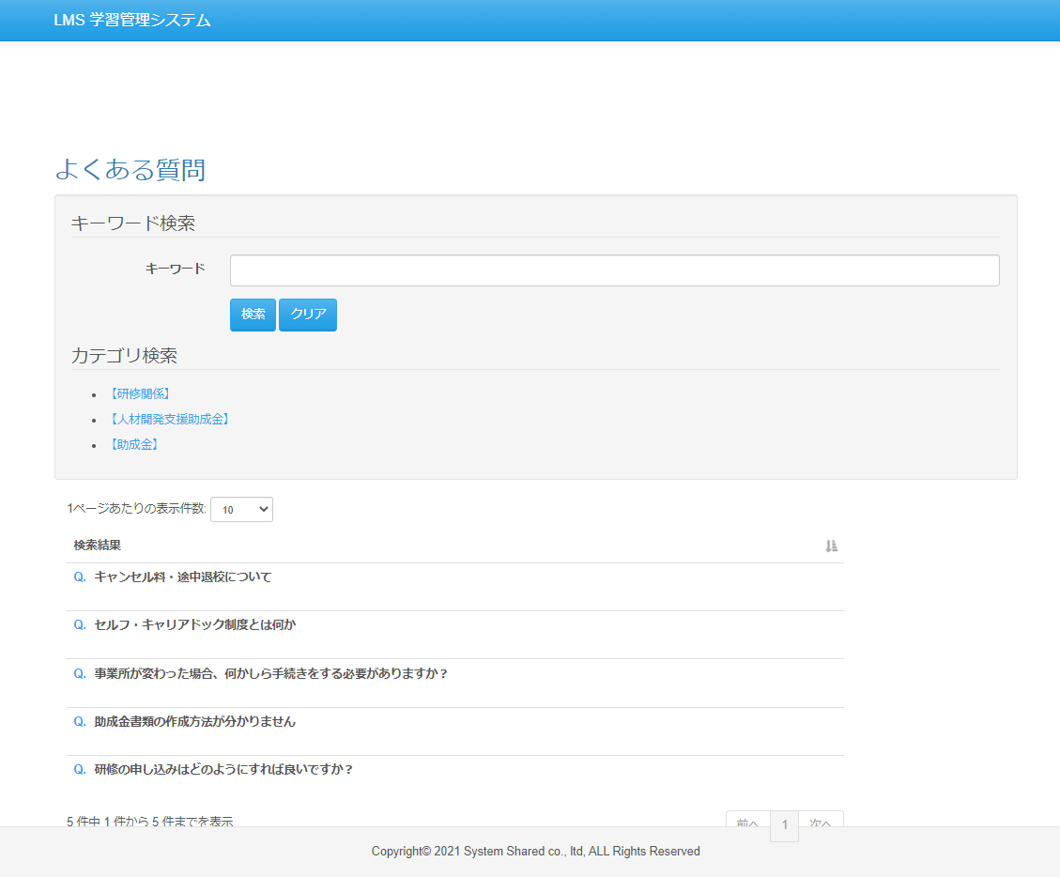
No.1,3
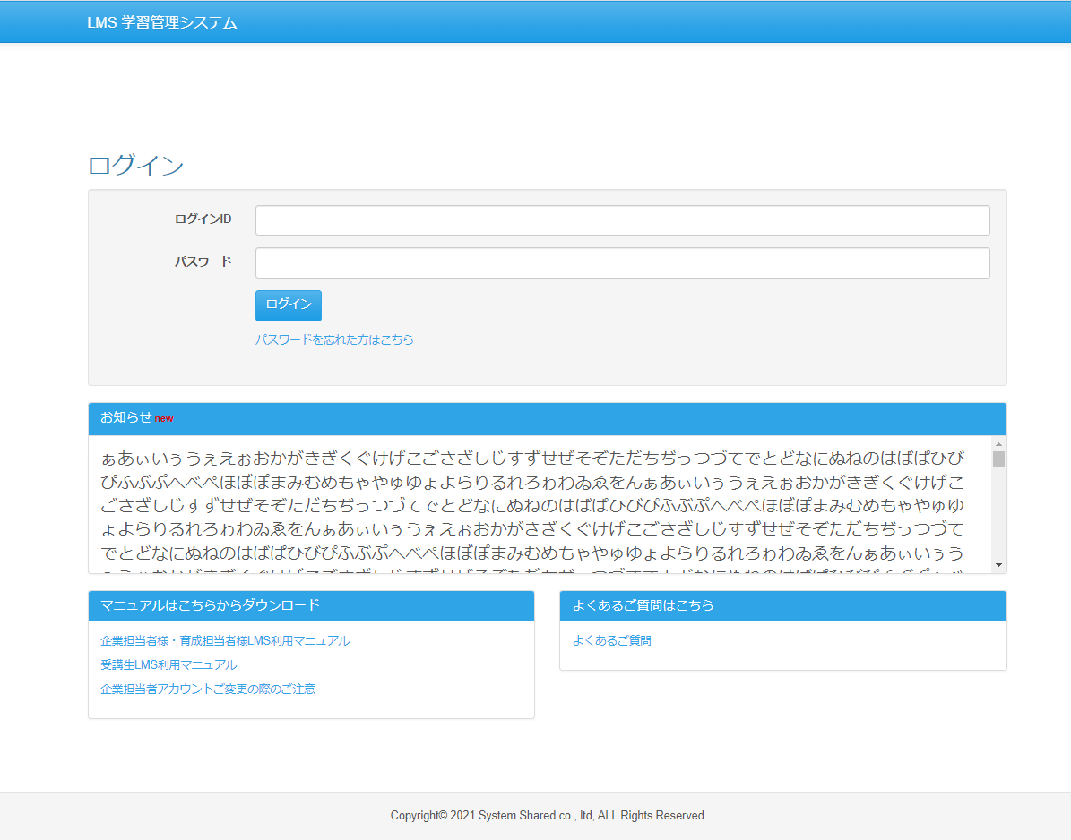
◆エビデンス（入力パラメータ）
・入力パラメータでのエビデンスを取得 ・Formクラスでの入力チェックがある場合、このシートでエビデンスを取得

No.2,4
（押下前） | （押下後）
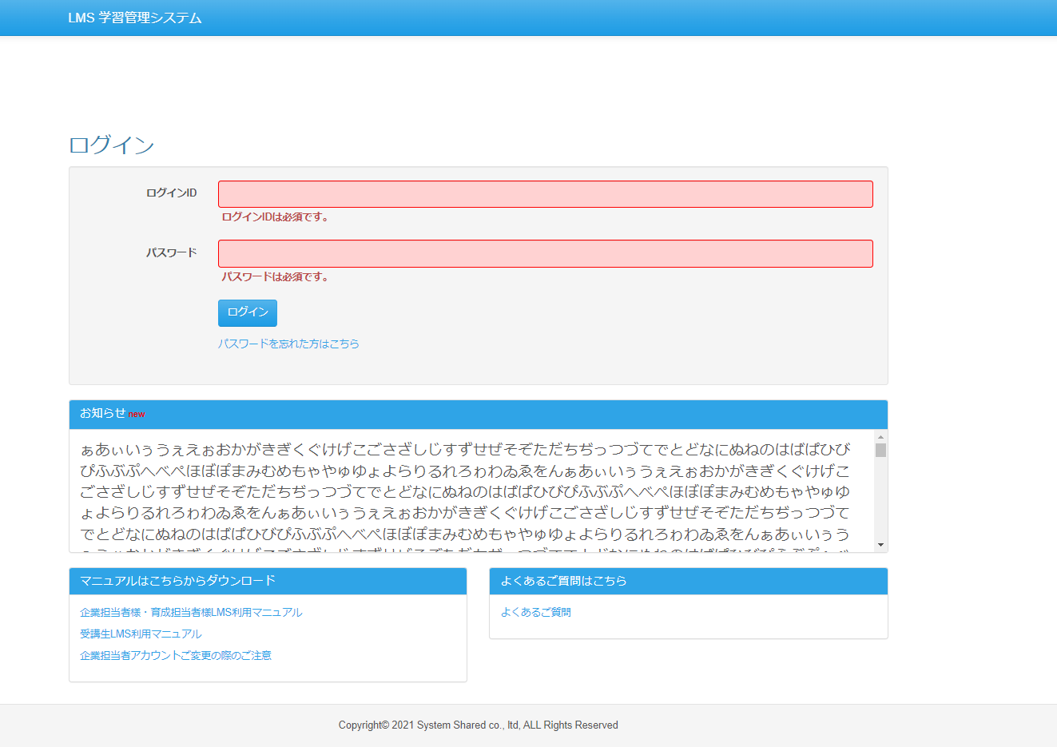

No.5
（押下前） | （押下後）
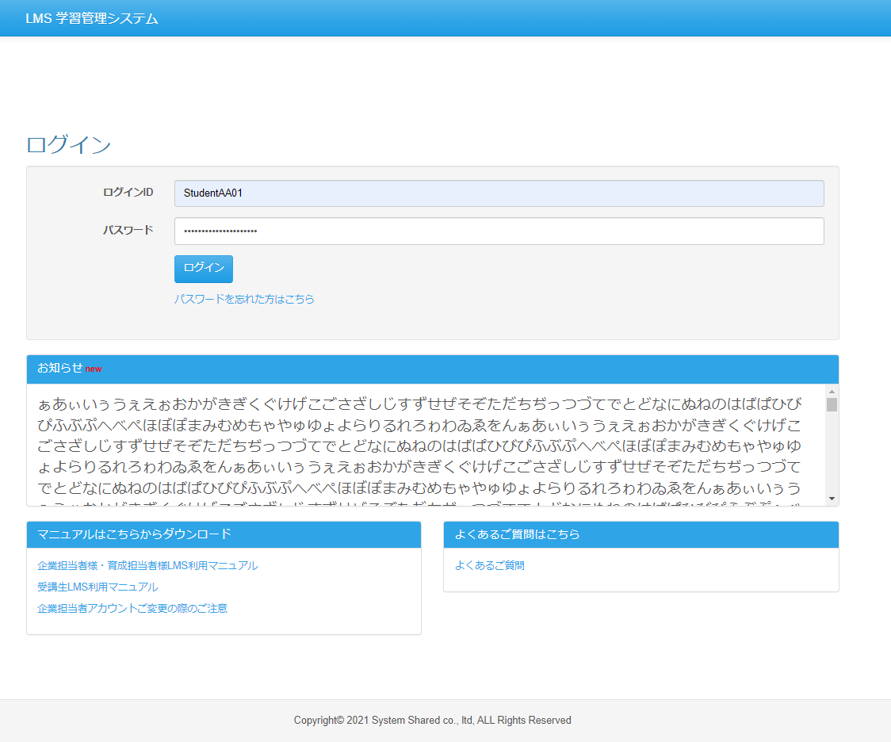
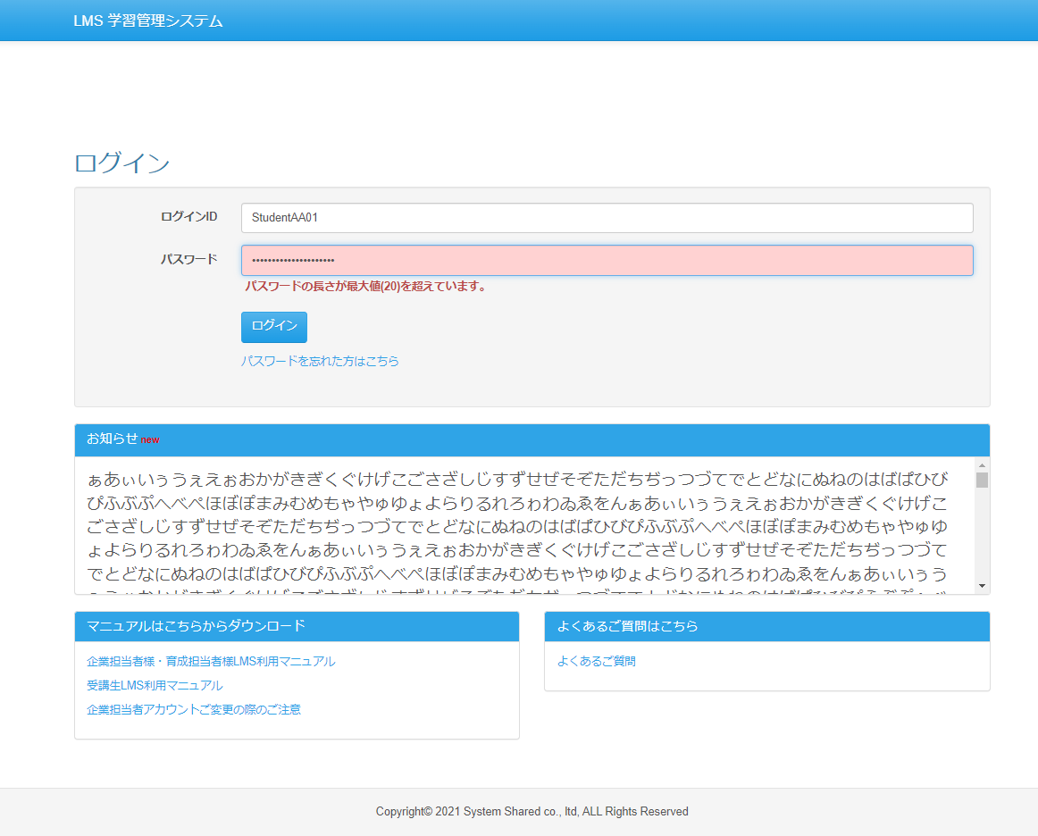

No.6
（押下前） | （押下後）
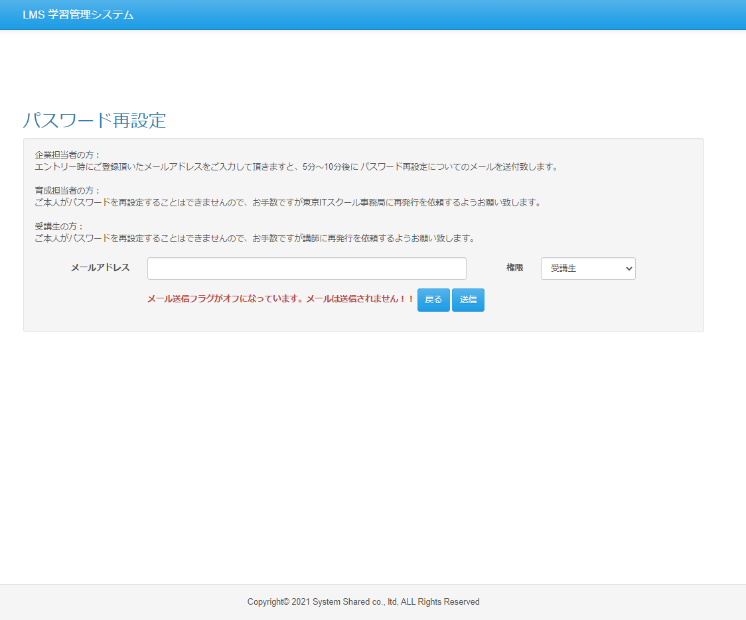

No.7
（押下前） | （押下後）

No.8
（押下前） | （押下後）

No.9
（押下前） | （押下後）

No.10
（押下前） | （押下後）

LoginController
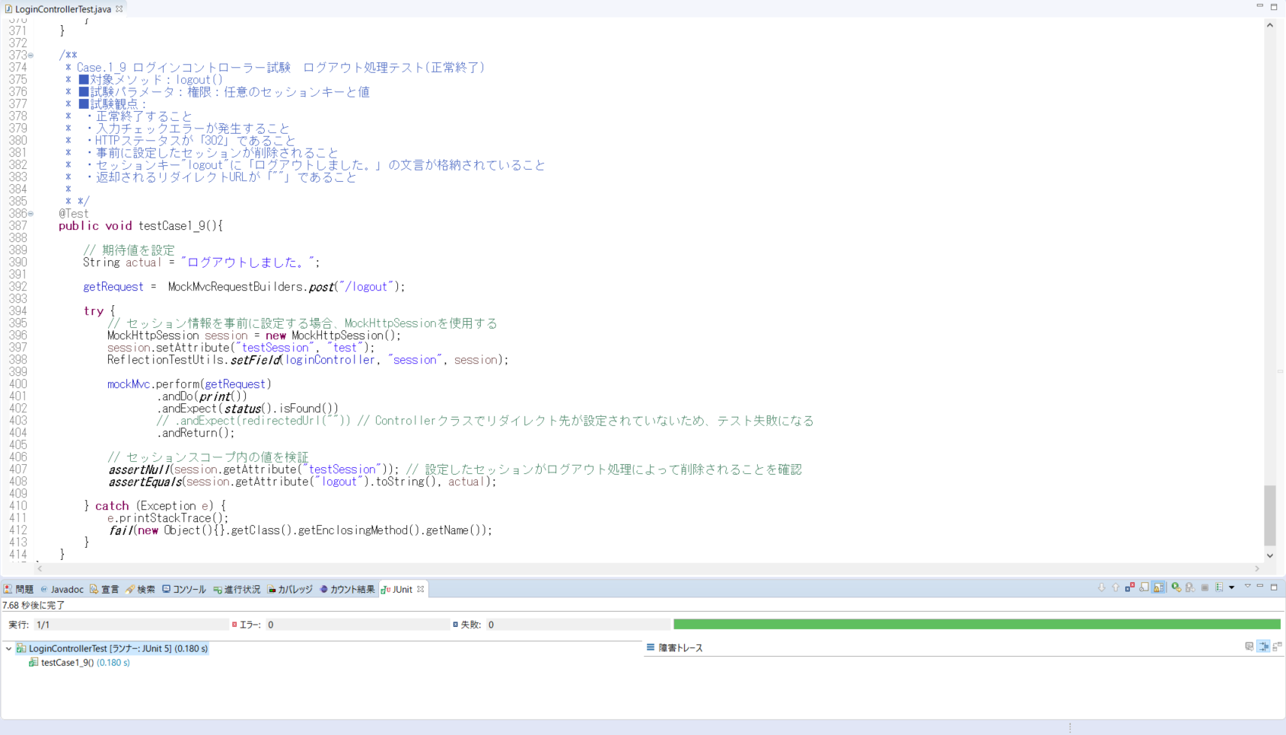
testCase1_1()
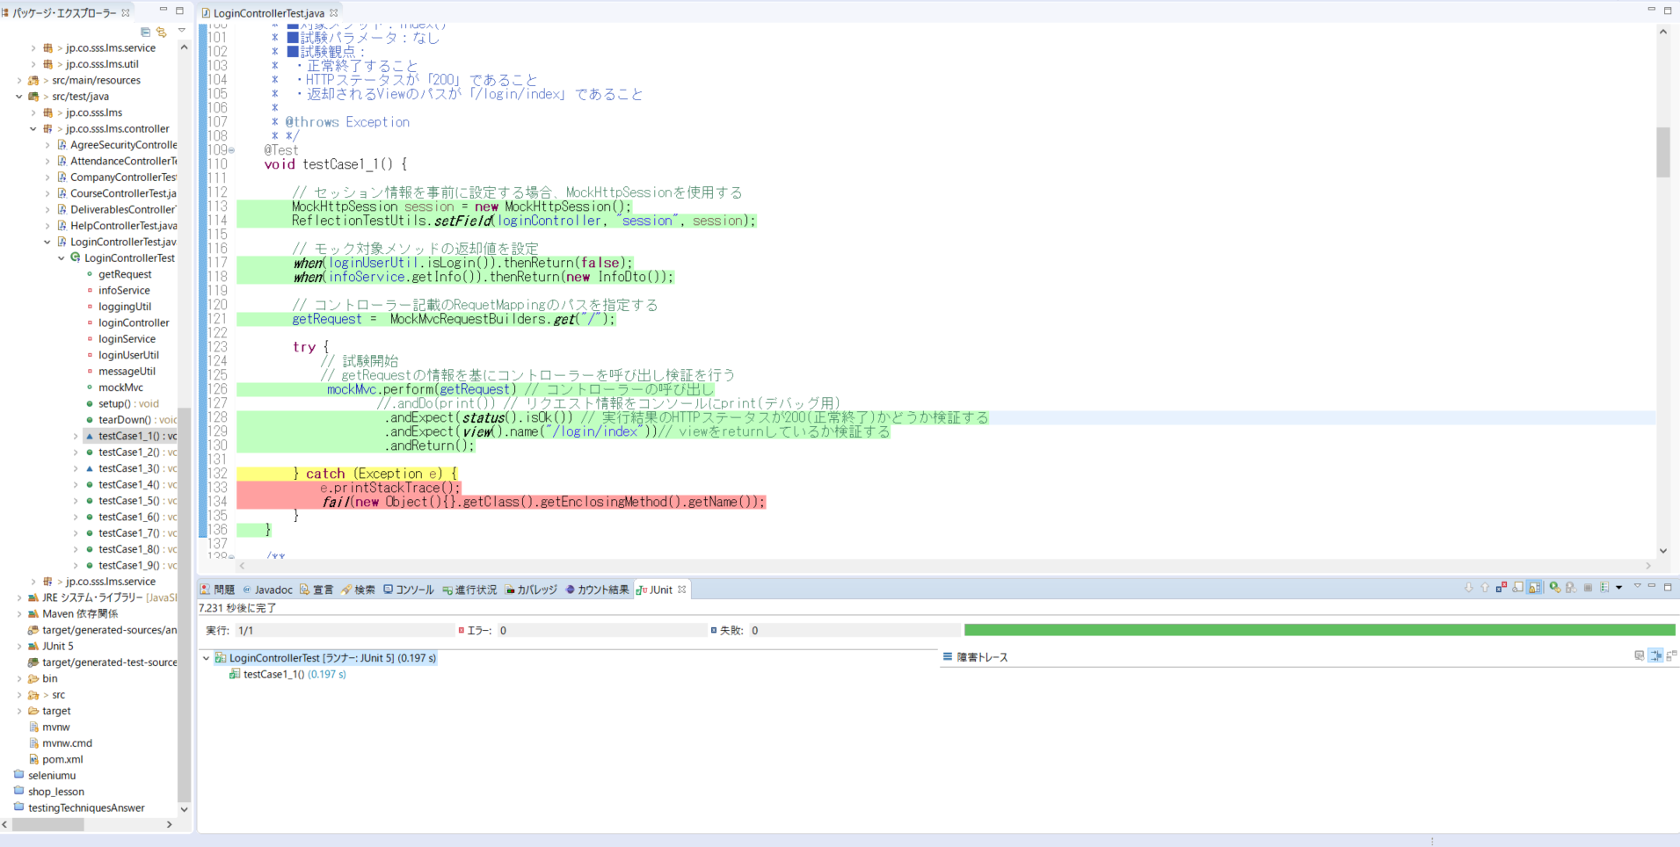
◆エビデンス（クラスファイル）
・Junitテスト実行結果が分かるエビデンスを取得すること

testCase1_2()
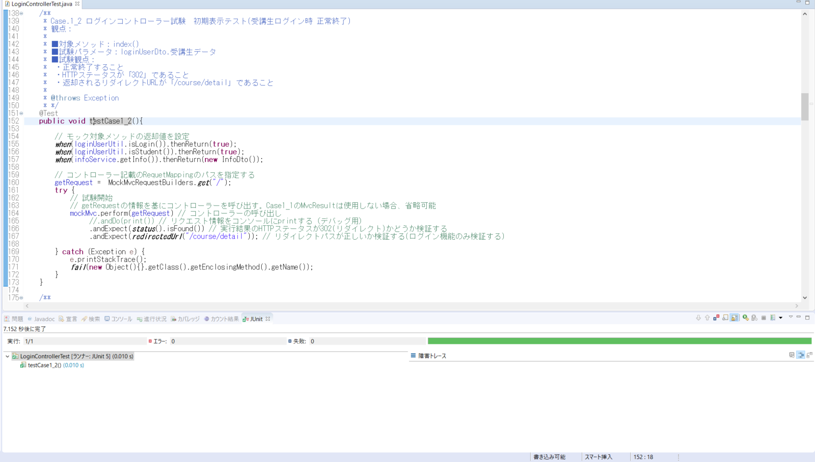

testCase1_3()
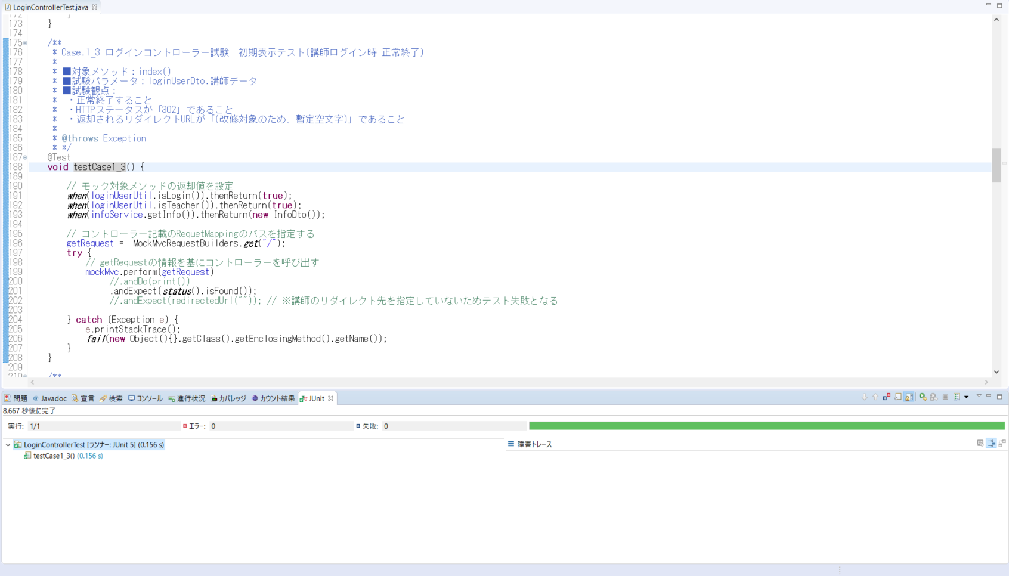

testCase1_4()



testCase1_5()
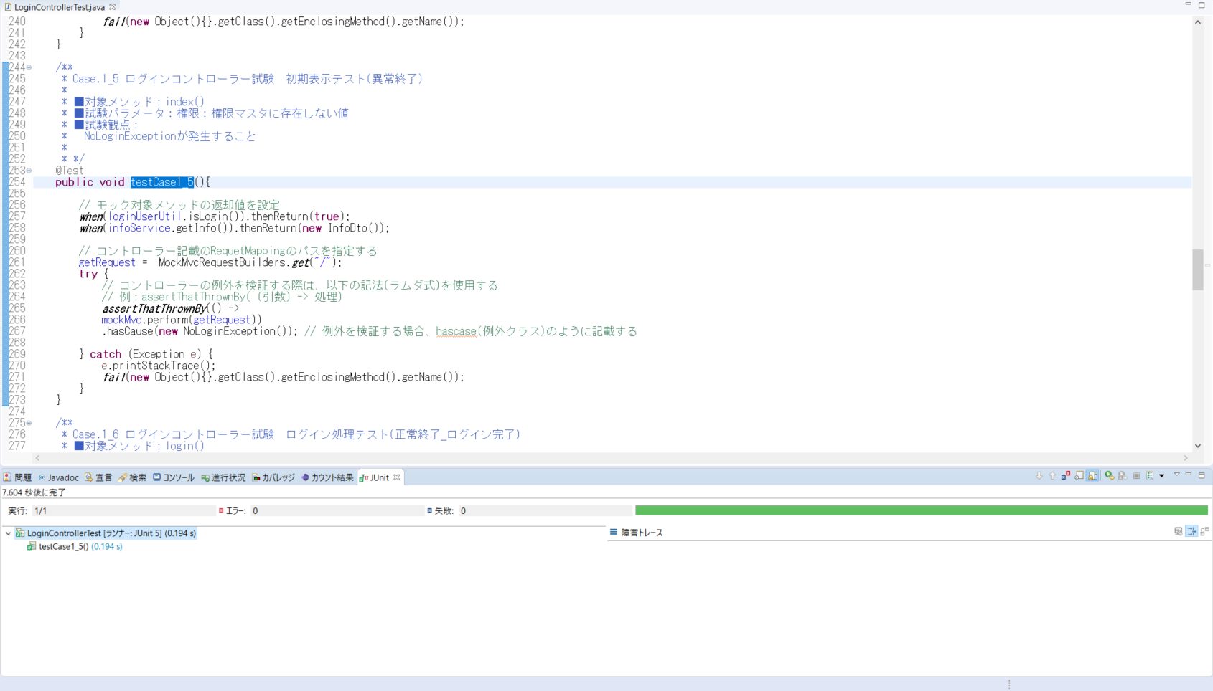

testCase1_6()

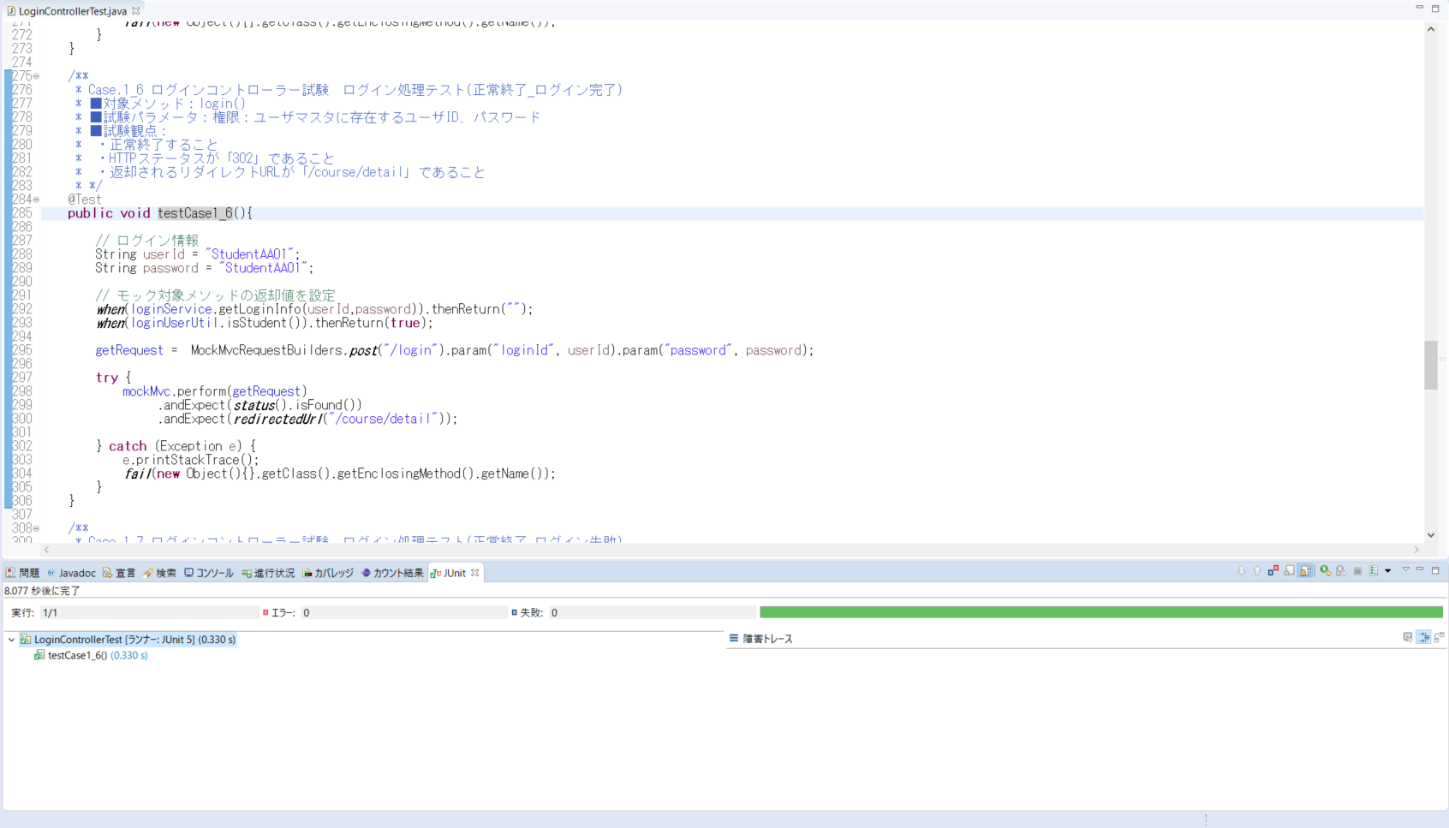

testCase1_7()

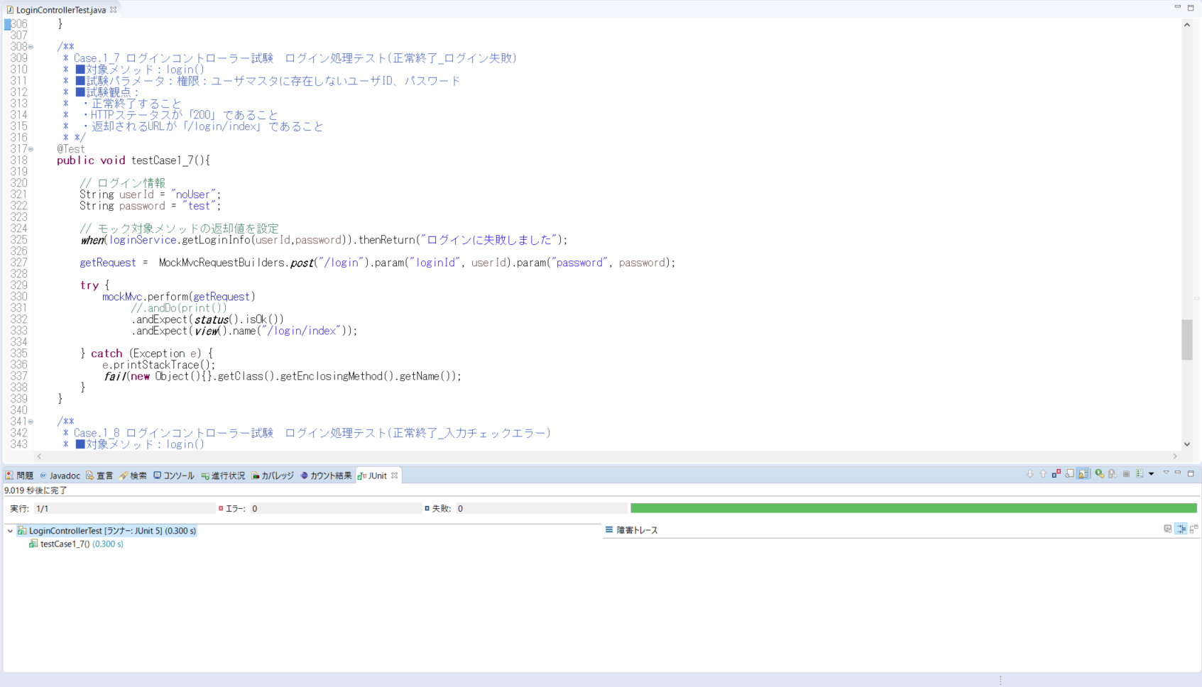

testCase1_8()
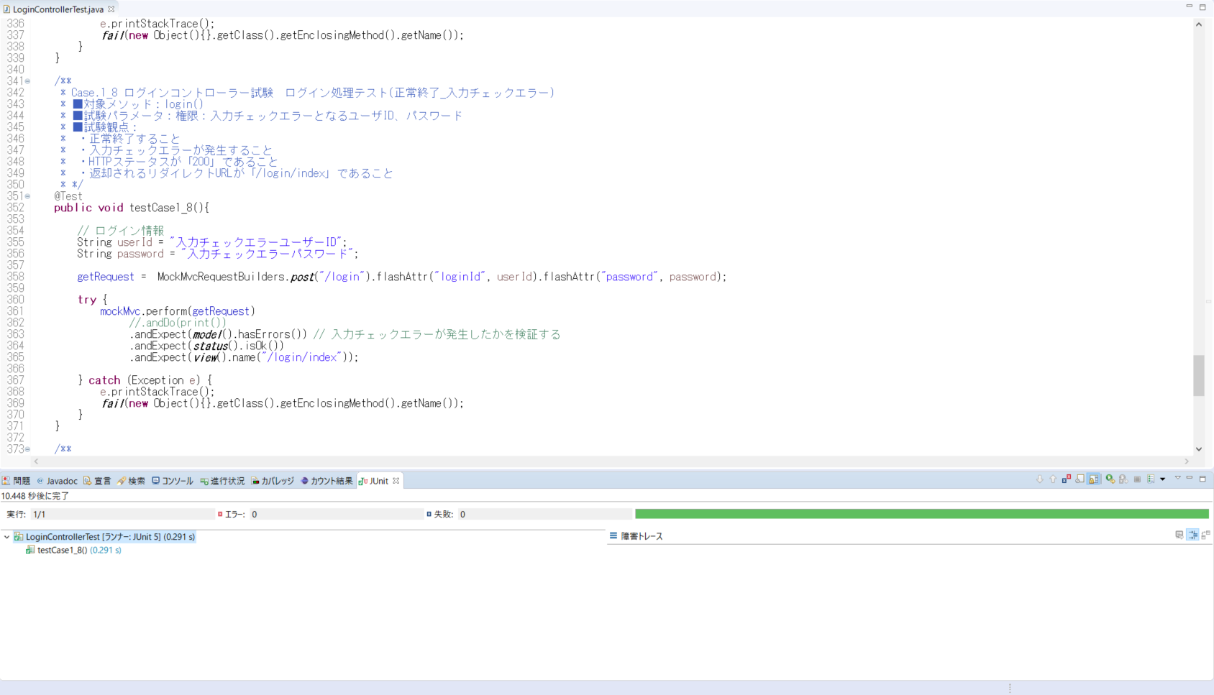

testCase1_9()

LoginService
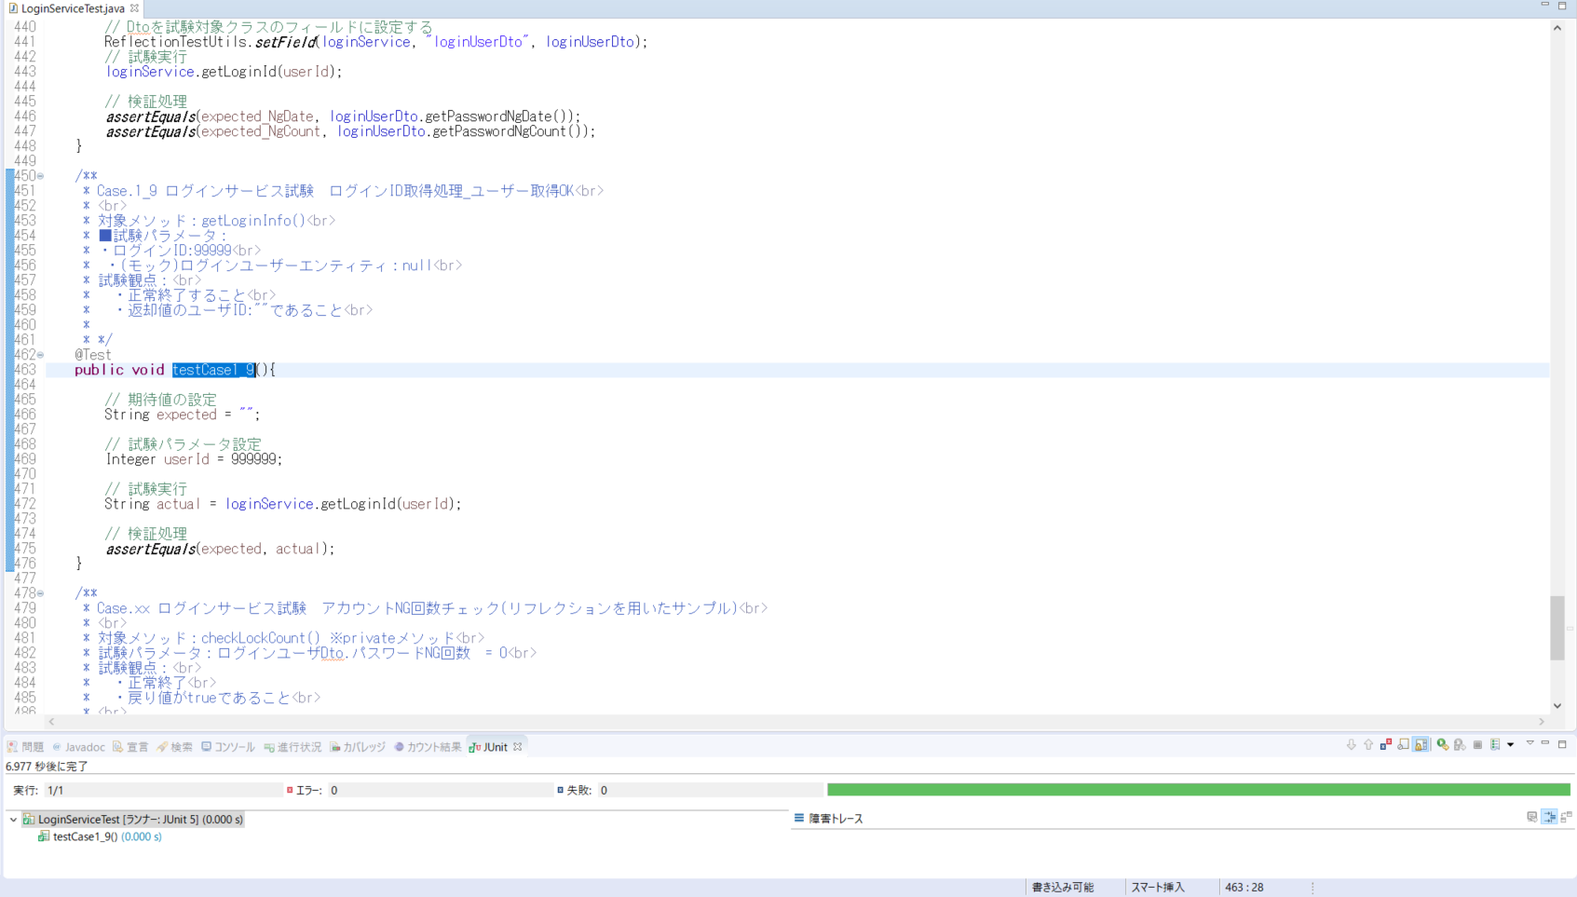
testCase1_1()
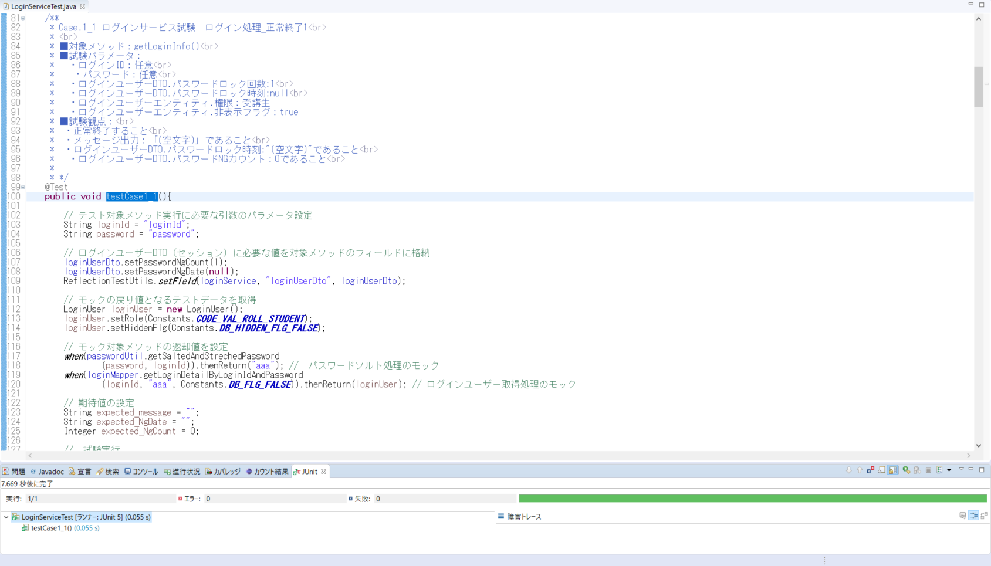

testCase1_2()
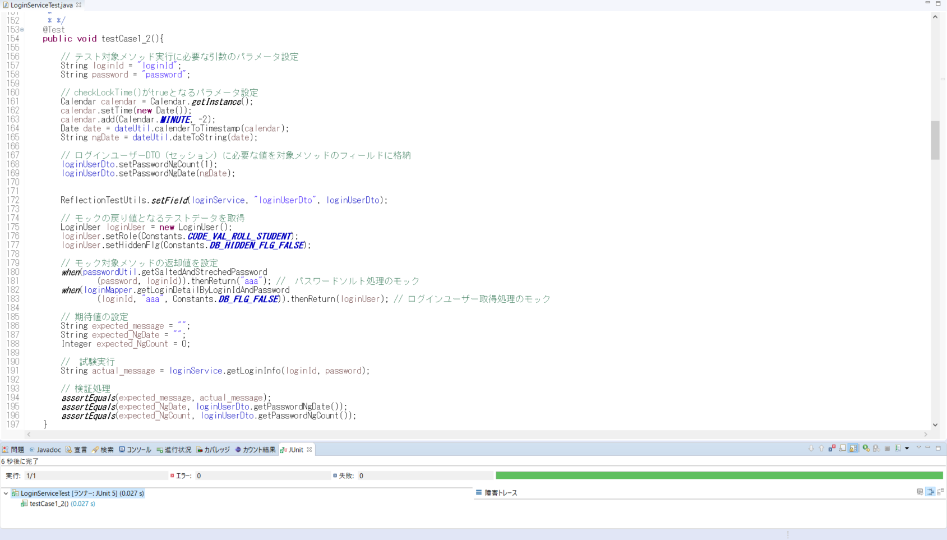

testCase1_3()
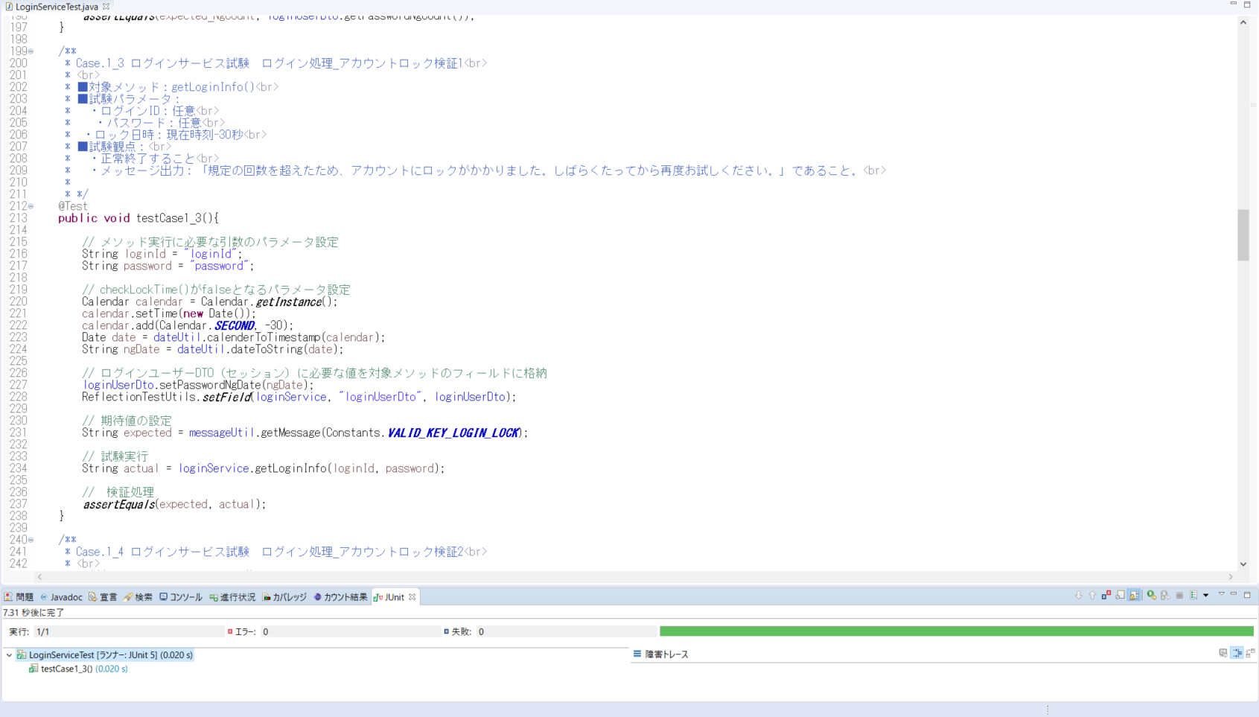

testCase1_4()

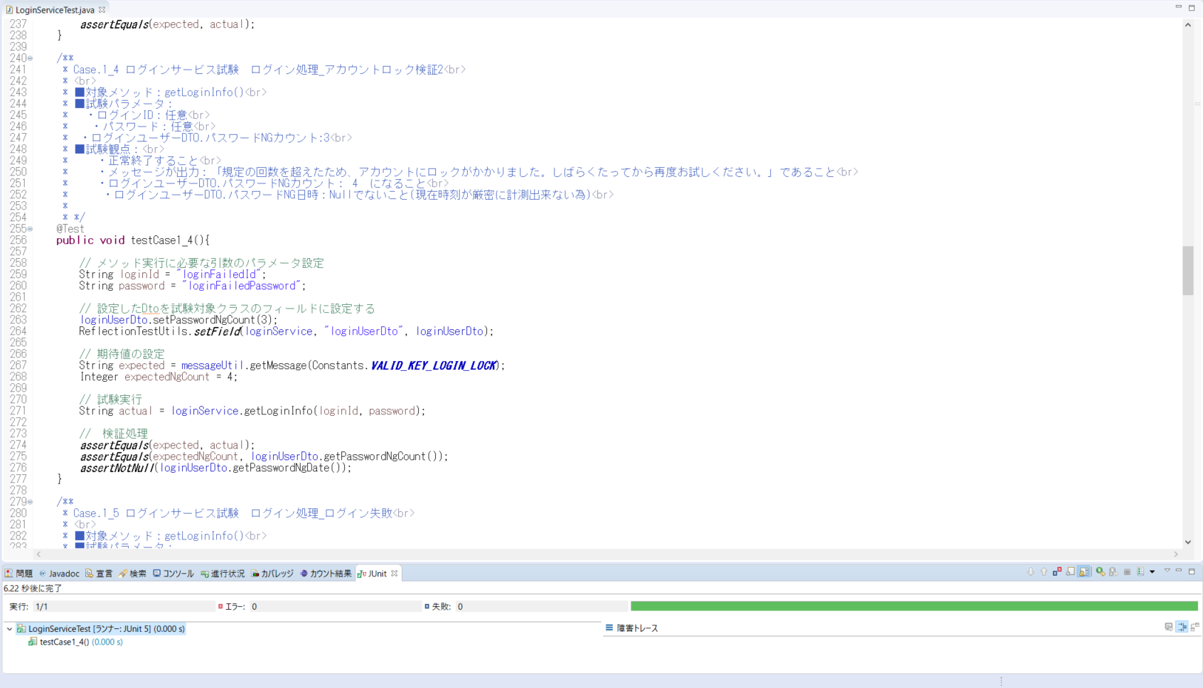

testCase1_5()
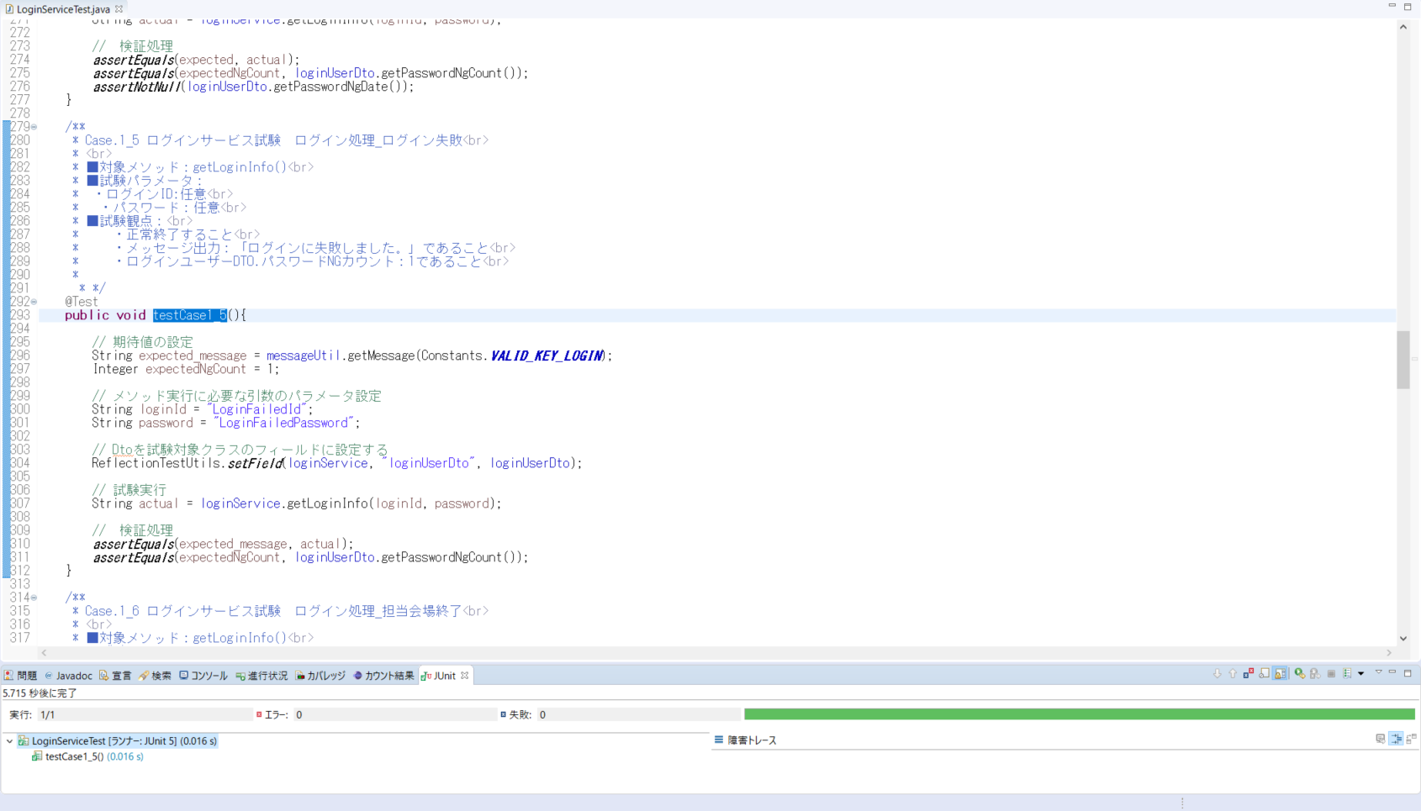

testCase1_6()
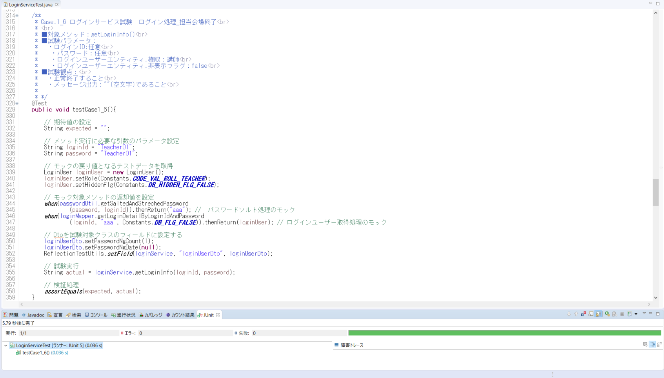

testCase1_7()
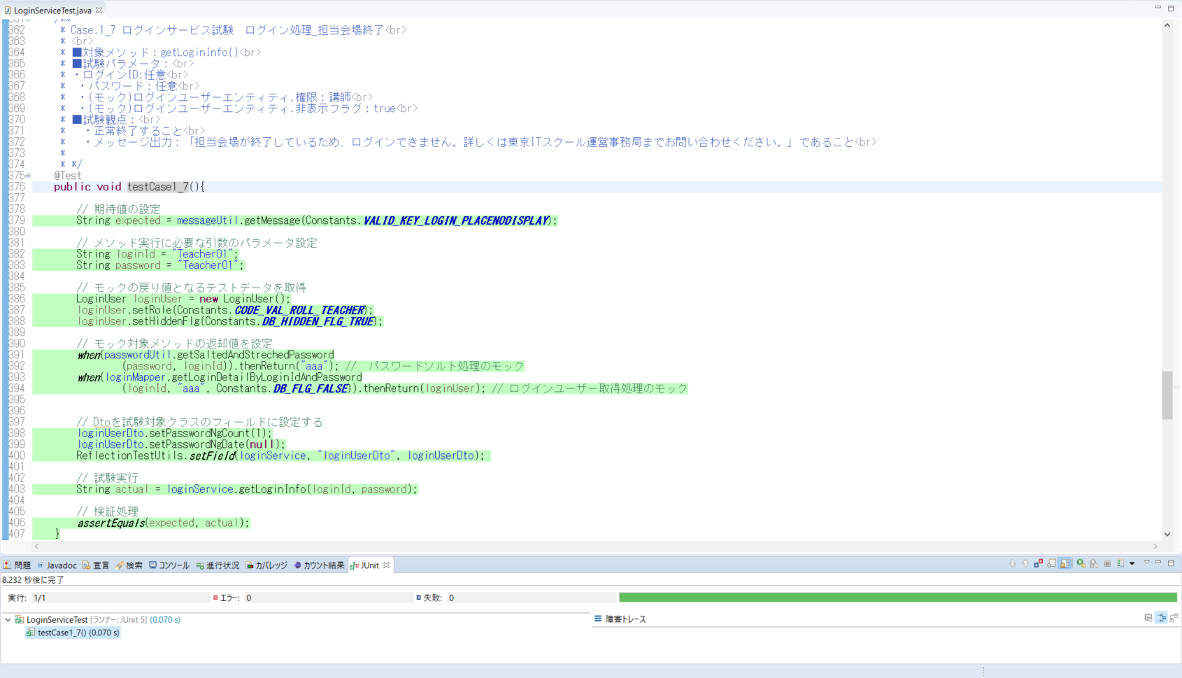

testCase1_8()
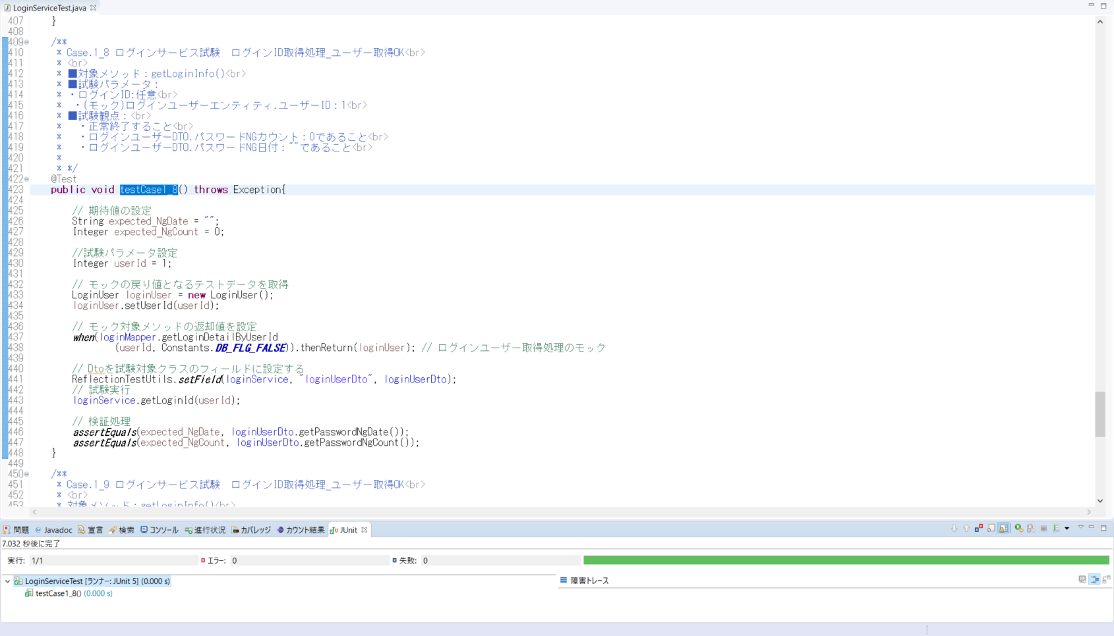

testCase1_9()

